画像
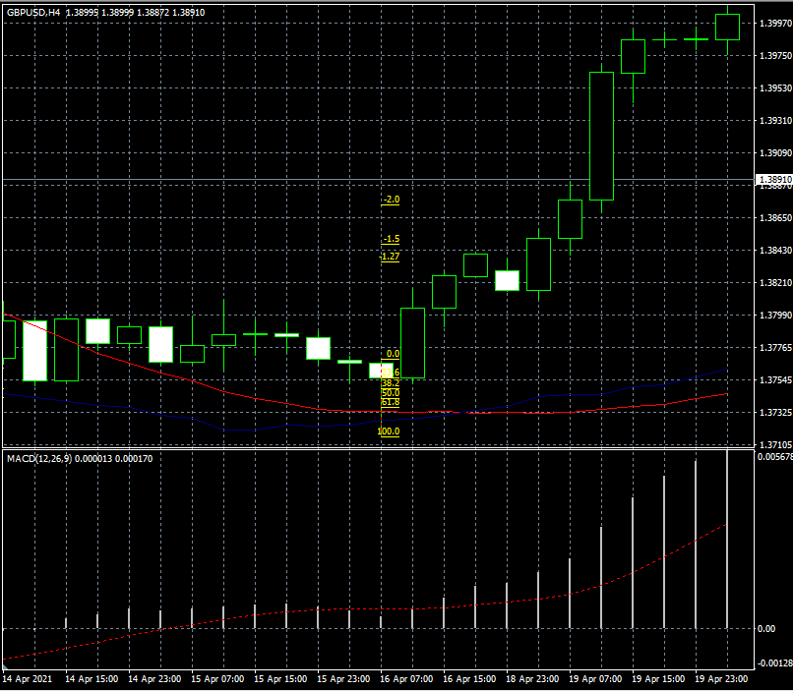
 | 2022-03-19 | ①

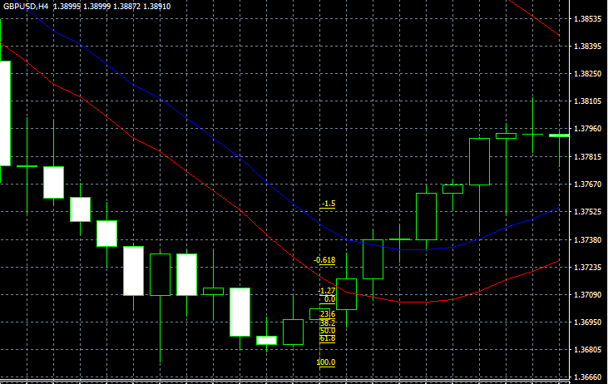
 | 2022/3/19EURUSD②

 |  |  | v

 | 2022-03-20 | USD/CHF3

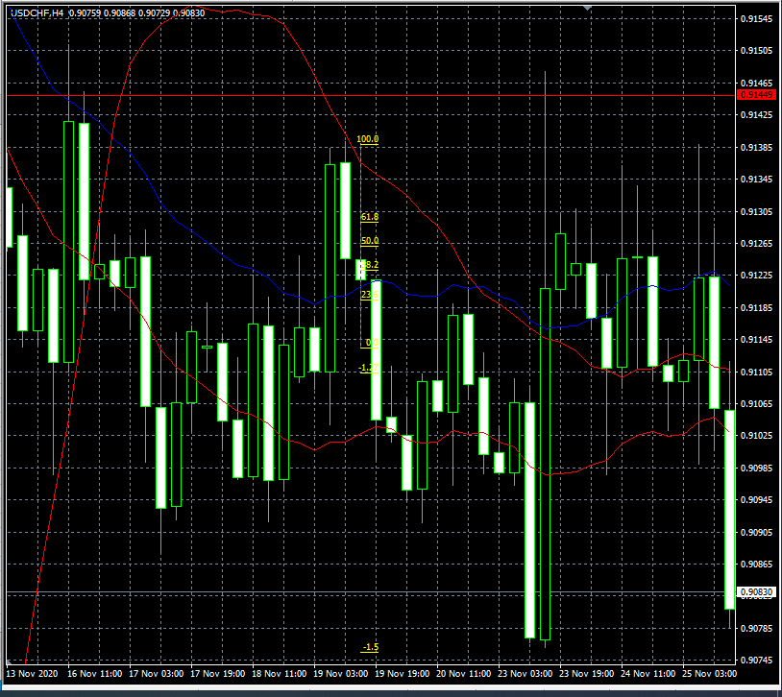

 | ２０２２・０３・２０USDCHF
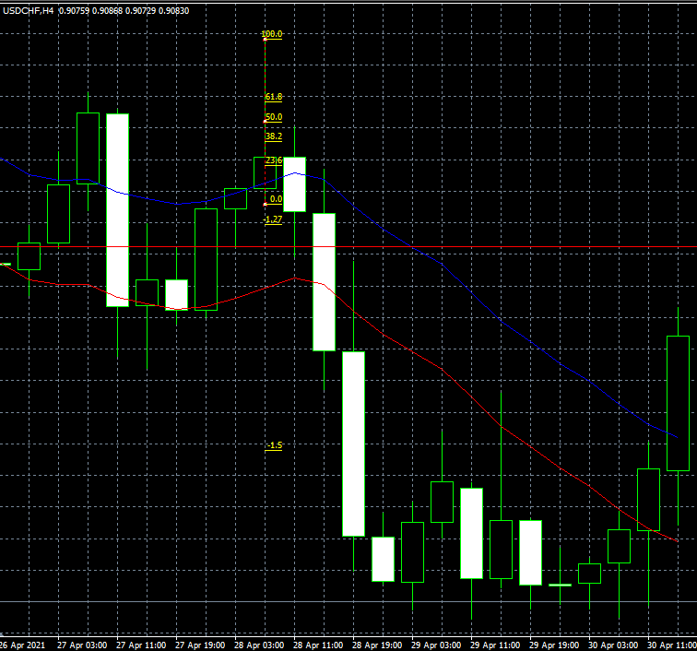

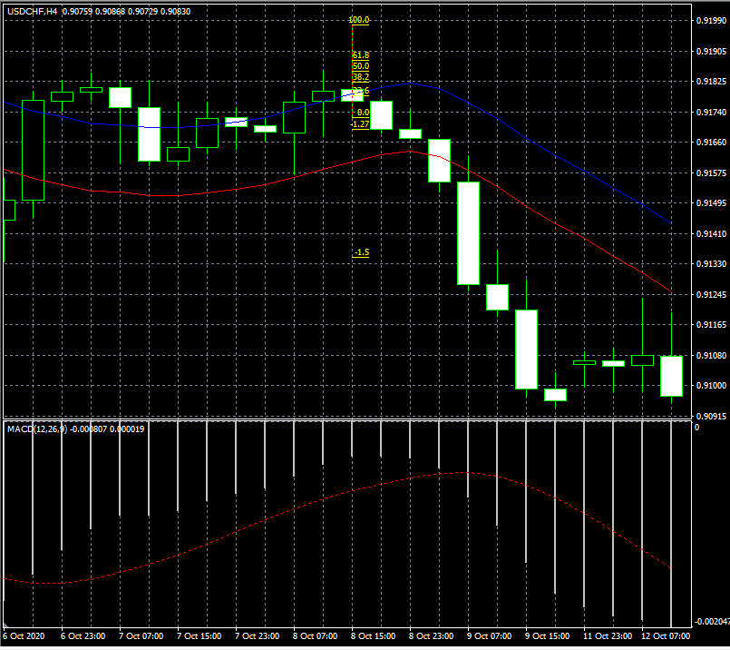
 | 2022/03/21USDCHF5
 | ｓ

 | 2022/03/21GBP/USD⑥
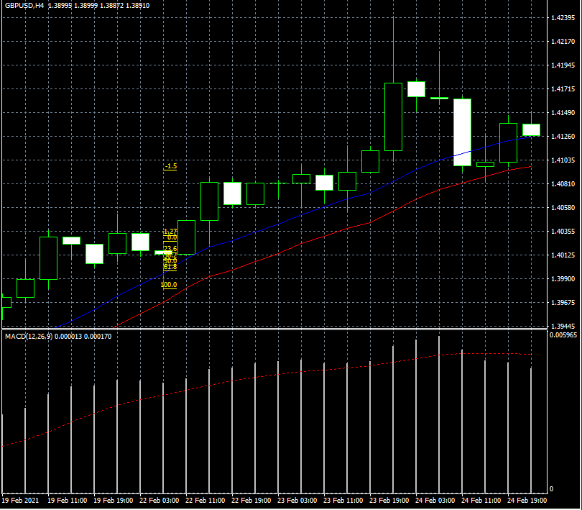

 | 2021/03/22GBP/USD⑦

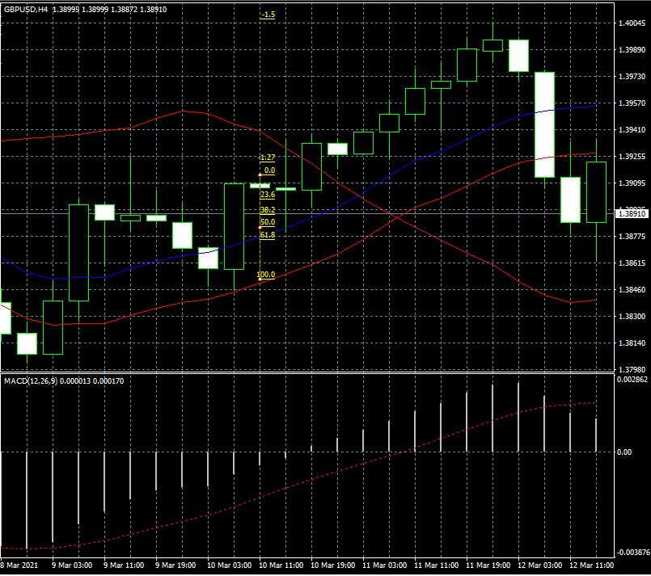

 | 22022/03/22G BP/USD8
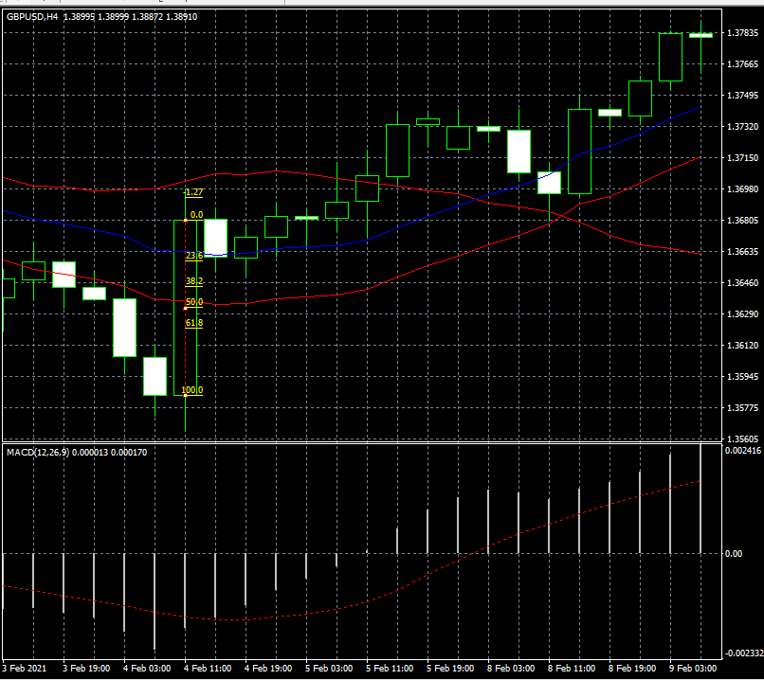

 | 2022/03/27GBP/⑨
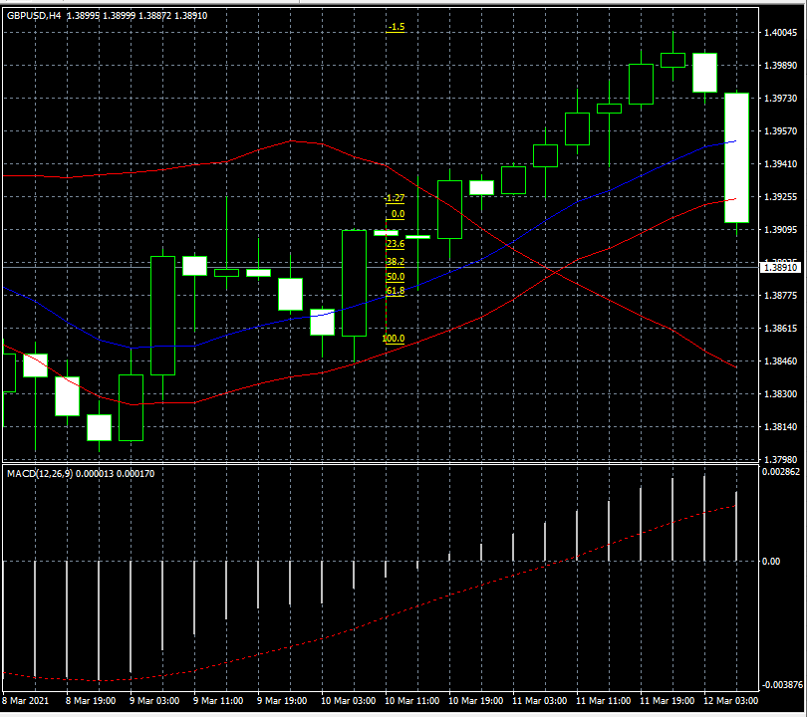

 | 2022/03/27EUR/USDH4⑩
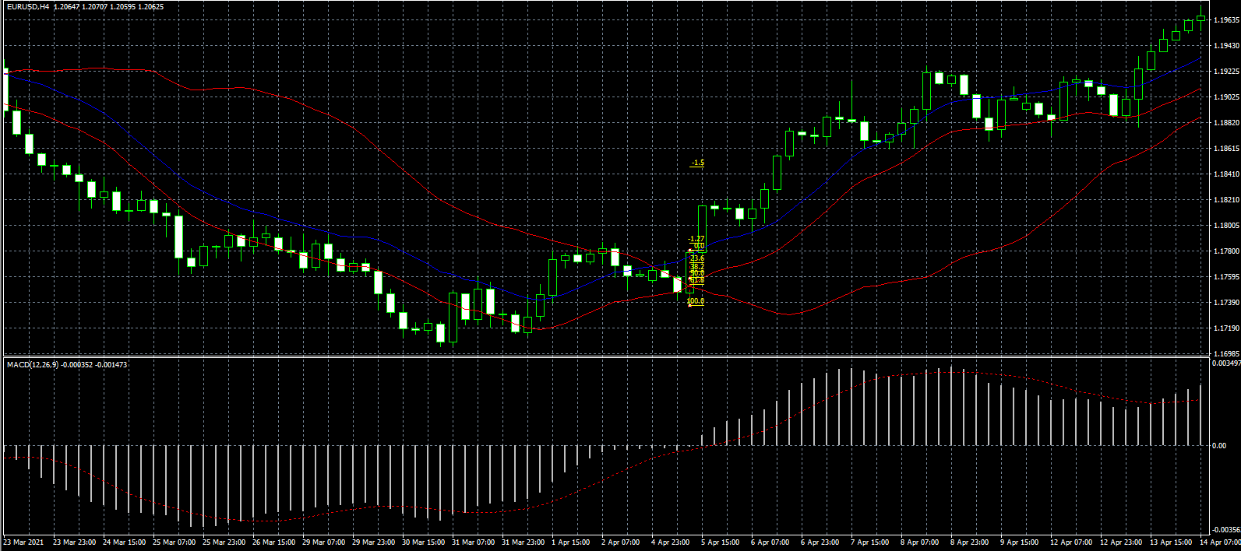

2022/ | 03/28EUR/USD⑪
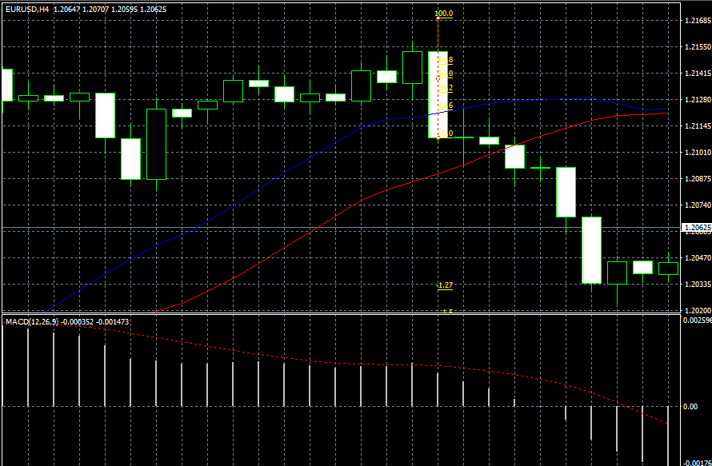

2022/ | 03/28EUR?USD⑫

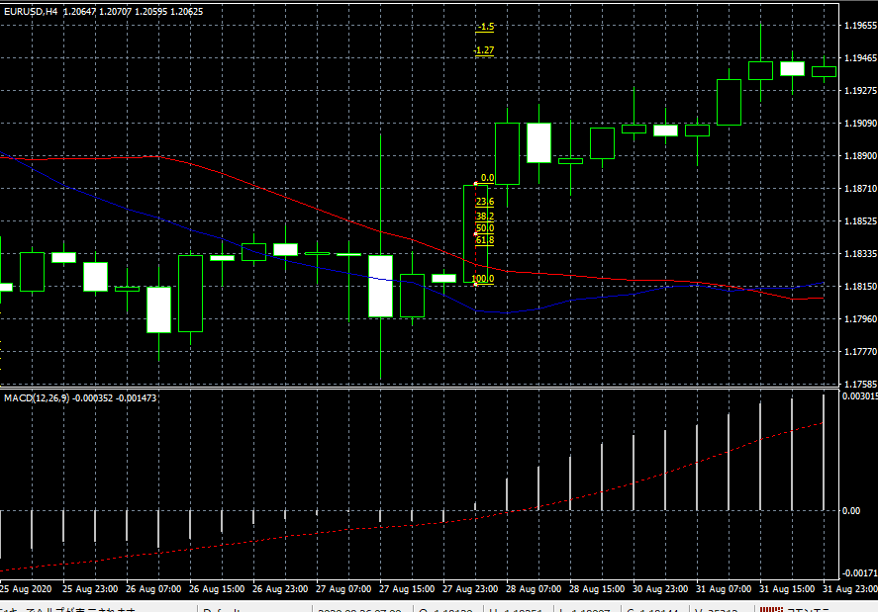

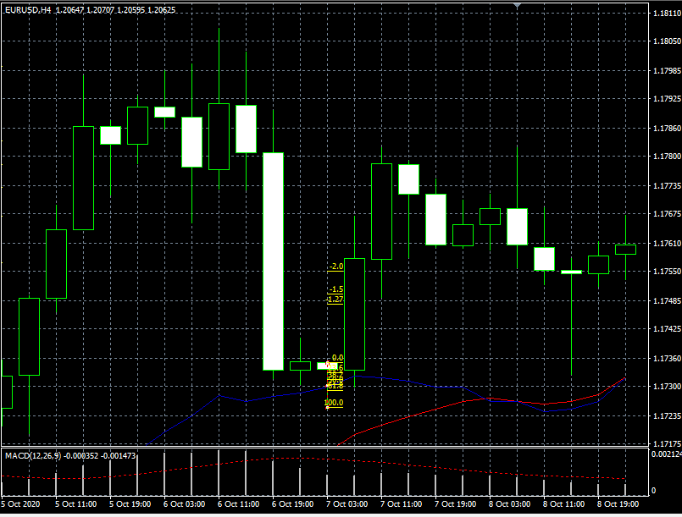
2022/03/29EUR/USD⑬

2022/03/29EUR/USD⑭
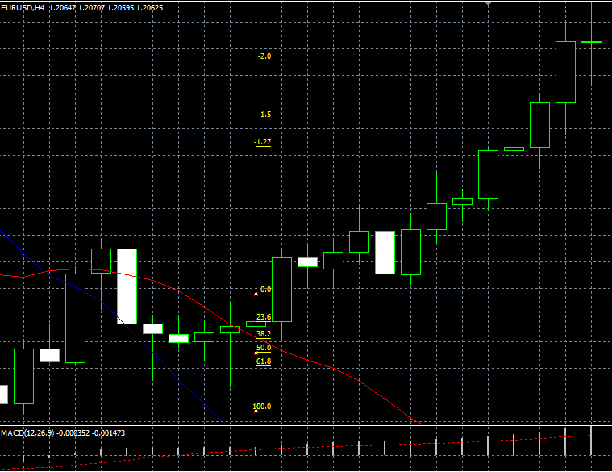

../

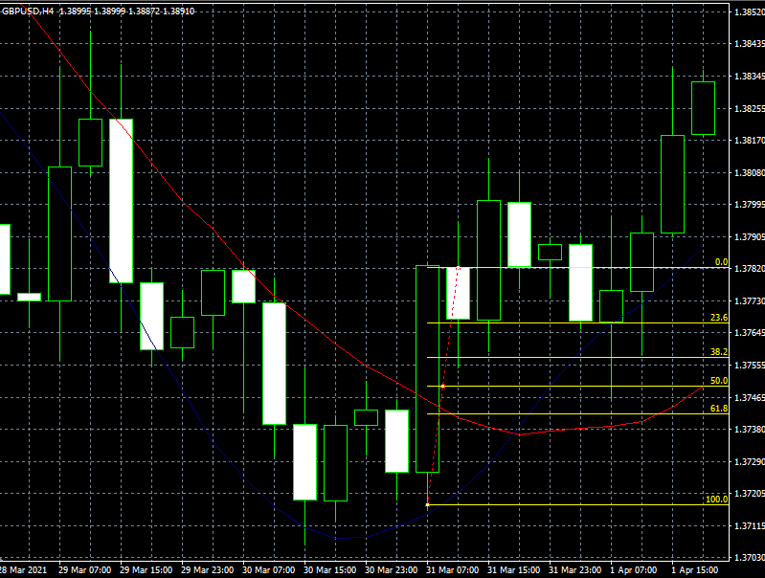

2022/03/31GBP/USDH4⑯
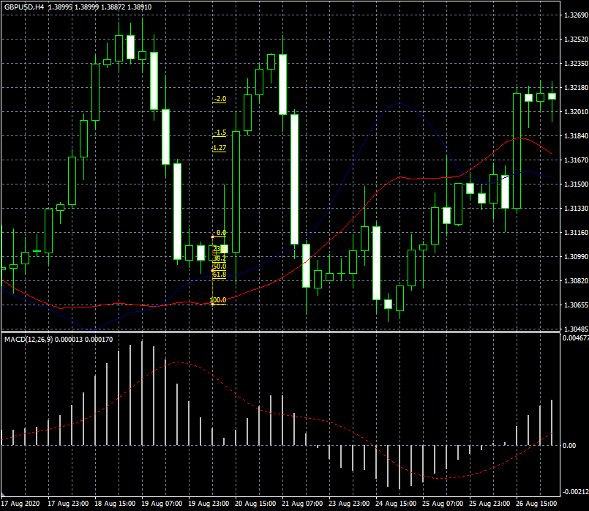

2022/03/31GBP/USDＨ4⑰
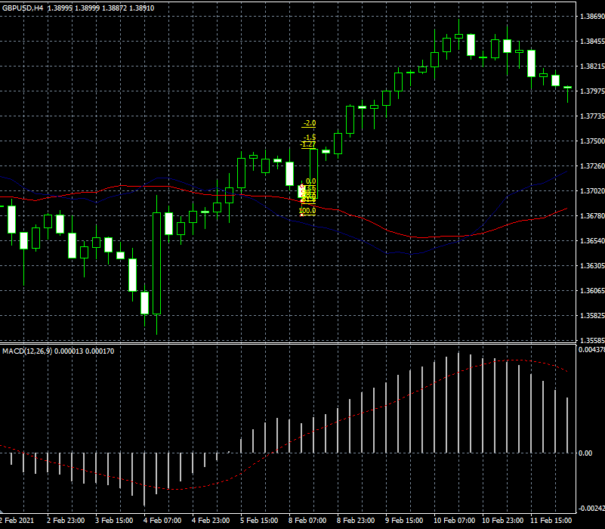

2022/03/31GBP/USDH4⑱

